제품별 불량 현황
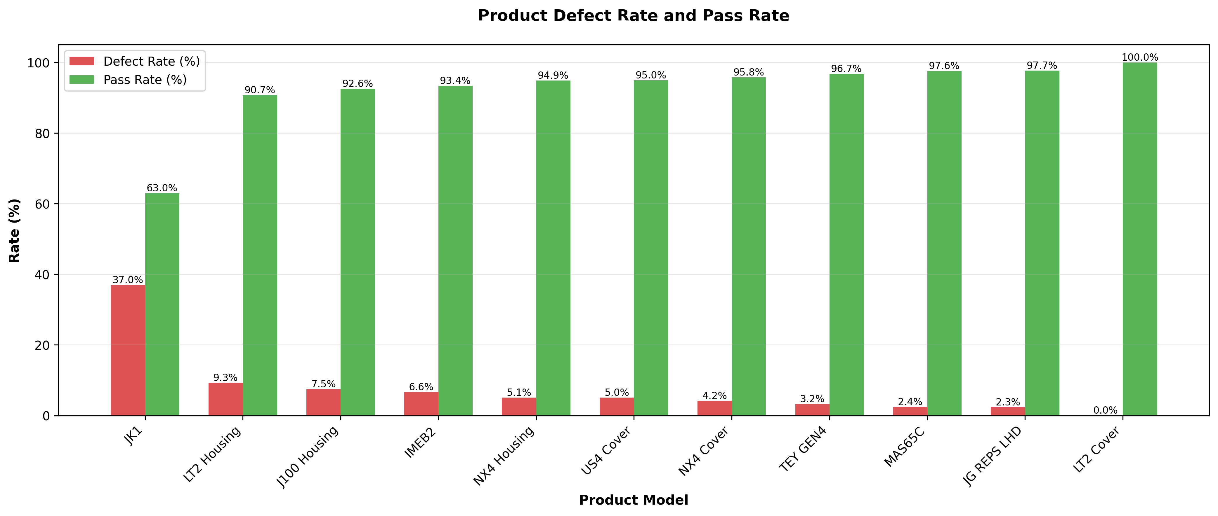
제품별 불량 현황

제품코드 | 검사수량 | OK수량 | NG수량 | 불량율(%) | 직통율(%) | PPM | 순위 | 주요 불량유형
JK1 | 273 | 0 | 101 | 37.00% | 63.00% | 369,963 | 1 | 기공(69.3%), 오염(얼룩)(21.8%), 찍힘(6.9%)
LT2 Housing | 205 | 0 | 19 | 9.27% | 90.73% | 92,683 | 2 | 기공(79.0%), 찍힘(10.5%), 미가공(5.3%)
J100 Housing | 589,332 | 0 | 44,166 | 7.49% | 92.56% | 74,942 | 3 | 기공(23.6%), 박리(10.4%), Setting불량(10.1%)
IMEB2 | 3,887,263 | 0 | 257,161 | 6.62% | 93.36% | 66,155 | 4 | 기공(23.0%), 박리(19.6%), 찍힘(11.5%)
NX4 Housing | 3,509,040 | 0 | 178,935 | 5.10% | 94.86% | 50,993 | 5 | 기공(26.4%), 찍힘(13.3%), Setting불량(12.2%)
US4 Cover | 1,089 | 0 | 55 | 5.05% | 94.95% | 50,505 | 6 | 기공(30.9%), 뜯김(25.4%), 미성형(23.6%)
NX4 Cover | 4,987,804 | 0 | 207,747 | 4.17% | 95.80% | 41,651 | 7 | 박리(20.6%), 기공(13.7%), 뜯김(10.3%)
TEY GEN4 | 6,782,077 | 0 | 219,339 | 3.23% | 96.74% | 32,341 | 8 | Setting불량(14.0%), 박리(12.5%), 기공(12.4%)
MAS65C | 6,473,842 | 0 | 156,823 | 2.42% | 97.58% | 24,224 | 9 | 찍힘(31.6%), 미성형(15.9%), Setting불량(12.2%)
JG REPS LHD | 6,153 | 0 | 144 | 2.34% | 97.66% | 23,403 | 10 | Setting불량(97.2%), 박리(1.4%), 찍힘(1.4%)
LT2 Cover | 310 | 0 | 0 | 0.00% | 100.00% | 0 | 11 | -

파레토 분석
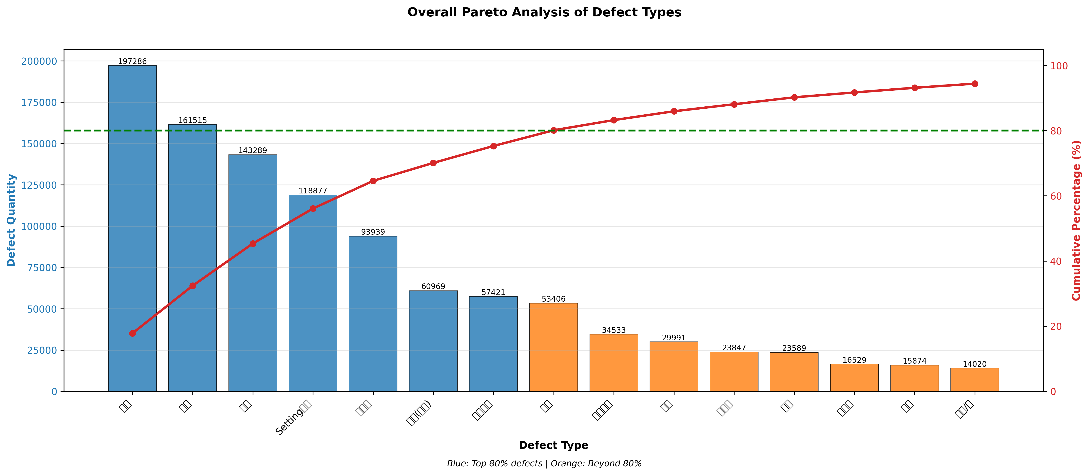
불량 유형별 파레토 분석

불량유형 | 불량수량 | 비율(%) | 누적비율(%) | 80%이내 | 4M1E | 근본원인
기공 | 197,286 | 17.82% | 17.82% | ★ | Method/Material/Machine | 주형의 가스배출 설계 미흡 및 주입 조건 최적화 부족
찍힘 | 161,515 | 14.59% | 32.41% | ★ | Man/Machine/Method | 공구 마모 관리 미흡 및 취급 프로세스 중 부주의
박리 | 143,289 | 12.94% | 45.35% | ★ | Method/Environment/Material | 전처리 프로세스 미흡 및 환경 습도 관리 부족
Setting불량 | 118,877 | 10.74% | 56.09% | ★ | Machine/Method/Man | 금형 정렬 검증 프로세스 부족 및 금형 마모 관리 미흡
미성형 | 93,939 | 8.49% | 64.58% | ★ | Method/Machine | 주입 조건 최적화 부족 및 용탕/몰드 온도 관리 부실
오염(얼룩) | 60,969 | 5.51% | 70.09% | ★ | Environment/Method/Material | 작업 환경 청결도 관리 부족 및 건조 프로세스 최적화 미흡
스크래치 | 57,421 | 5.19% | 75.28% | ★ | Machine/Man/Method | 공구 및 고정구 상태 관리 미흡 및 작업자 주의력 부족
뜯김 | 53,406 | 4.82% | 80.10% |  | Method/Machine/Man | 금형 설계 최적화 부족 및 윤활 관리 미흡
치수불량 | 34,533 | 3.12% | 83.22% |  | - | -
기타 | 29,991 | 2.71% | 85.93% |  | - | -
미가공 | 23,847 | 2.15% | 88.08% |  | - | -
덧살 | 23,589 | 2.13% | 90.21% |  | - | -
과사상 | 16,529 | 1.49% | 91.70% |  | - | -
수축 | 15,874 | 1.43% | 93.13% |  | - | -
변형/휨 | 14,020 | 1.27% | 94.40% |  | - | -
부러짐 | 12,934 | 1.17% | 95.57% |  | - | -
균열 | 12,552 | 1.13% | 96.70% |  | - | -
버/소작 | 12,442 | 1.12% | 97.82% |  | - | -
산화 | 9,165 | 0.83% | 98.65% |  | - | -
공구불량 | 5,522 | 0.50% | 99.15% |  | - | -
핀/홀 | 3,477 | 0.31% | 99.46% |  | - | -
불순물 | 2,462 | 0.22% | 99.68% |  | - | -
돌출된 재료 | 1,449 | 0.13% | 99.81% |  | - | -
마킹불량 | 621 | 0.06% | 99.87% |  | - | -
게이트높이/버 | 539 | 0.05% | 99.92% |  | - | -
칩(절삭분) | 385 | 0.03% | 99.95% |  | - | -
레이저불량 | 235 | 0.02% | 99.97% |  | - | -
거친면 | 66 | 0.01% | 99.98% |  | - | -
테스트불량 | 17 | 0.00% | 99.98% |  | - | -
개선전제품/산화 | 12 | 0.00% | 99.98% |  | - | -

월별 불량 추이
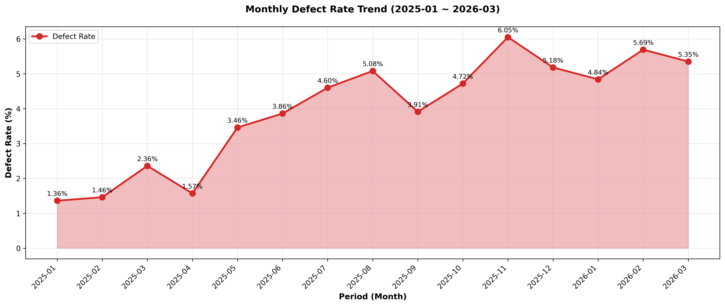
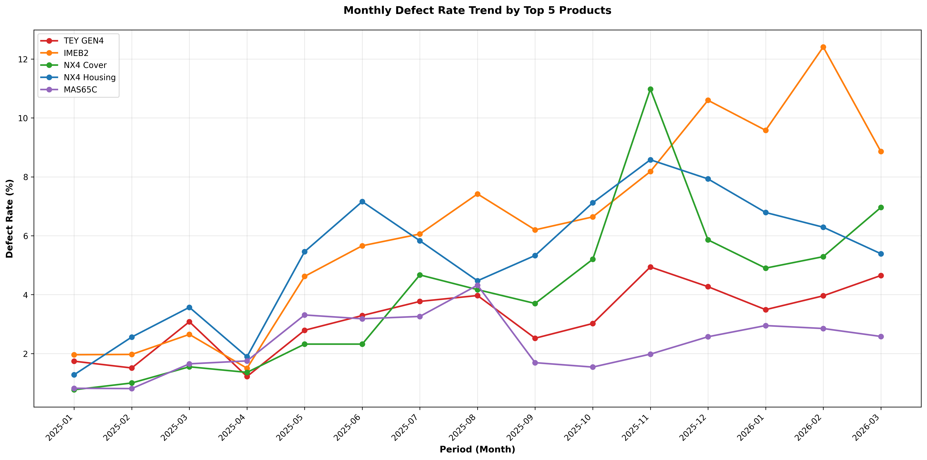
기간별 불량 추이 (월별)

연월 | 검사수량 | NG수량 | 불량율(%) | 전월대비 | 비고
2025-01 | 1,608,131 | 21,867 | 1.36%
2025-02 | 946,485 | 13,788 | 1.46% | +0.10%
2025-03 | 1,266,497 | 29,932 | 2.36% | +0.90%
2025-04 | 1,964,971 | 30,820 | 1.57% | -0.79%
2025-05 | 2,022,041 | 69,928 | 3.46% | +1.89%
2025-06 | 2,250,190 | 86,844 | 3.86% | +0.40%
2025-07 | 1,980,139 | 91,105 | 4.60% | +0.74%
2025-08 | 1,797,554 | 91,395 | 5.08% | +0.48%
2025-09 | 1,835,016 | 71,730 | 3.91% | -1.17%
2025-10 | 1,873,345 | 88,389 | 4.72% | +0.81%
2025-11 | 1,904,063 | 115,136 | 6.05% | +1.33%
2025-12 | 1,623,700 | 84,113 | 5.18% | -0.87%
2026-01 | 2,132,539 | 103,111 | 4.84% | -0.34%
2026-02 | 1,210,313 | 68,871 | 5.69% | +0.85%
2026-03 | 1,822,404 | 97,461 | 5.35% | -0.34%

